关系图
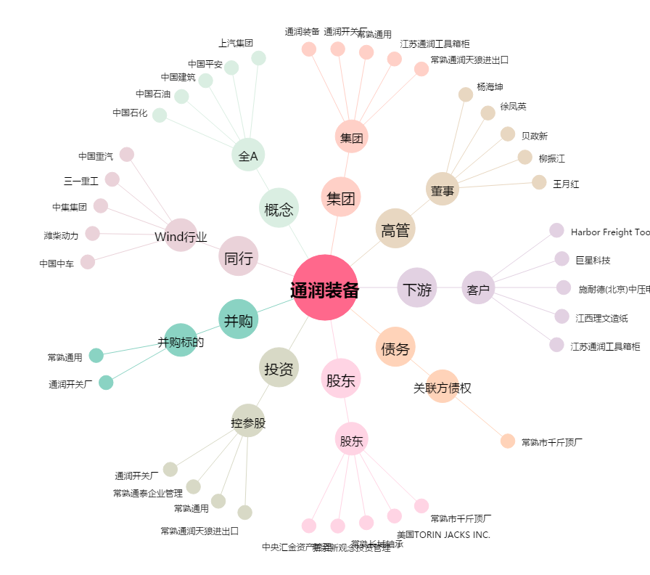
通润装备[002150.SZ] - 关系概览图

